горизонтальне відкривання
Жалюзі для меблів RAUVOLET Interieur E23 (колір алюміній)
горизонтальне відкривання
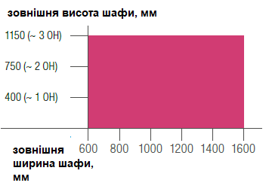
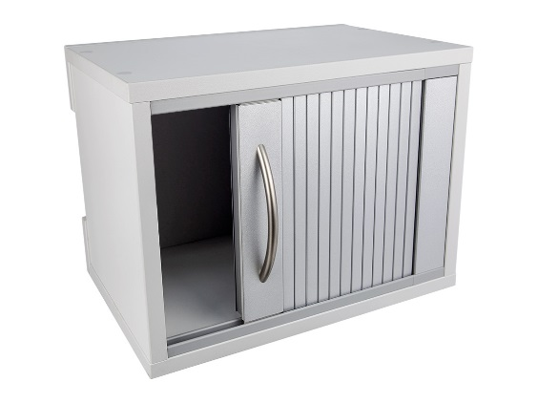

 |  |  | Габарити внутрішнього отвору
 |  |  | Висота | мм
 |  |  | Ширина | мм
 |  |  | Глибина | мм

Комплектуючі системи
Артикул | Найменування | Одиниця виміру | Кількість | Ціна, євро | Сума, євро
20160 | Ламель Rauvolet E23 колір алюміній L=2500 (702758002) | шт. | 0 | 6.58 | 0.00
86572 | Шина напрямна накладна 8мм колір світло-сірий L=2500 (705808005) | шт. | 0 | 6.07 | 0.00
20162 | Кут накладний 90° колір світло-сірий (779950005) | шт. | 0 | 0.90 | 0.00
58357 | Повзунок для планки під ручку 8мм колір світло-сірий (лівий+правий) (793238003)-горизонтальне відкривання | пара | 0 | 1.06 | 0.00
20726 | Стрічка клейка м/п (793039001) | м/п | 0 | 0.27 | 0.00
58356 | Планка під ручку колір алюміній L=800 (702832) | шт. | 0 | 8.43 | 0.00
20728 | Планка декоративна колір алюміній L=800 (702825) | шт. | 0 | 5.56 | 0.00

Всього: |  |  |  |  | 0.00

горизонтальне (двустороннє)
Жалюзі для меблів RAUVOLET Interieur E23 (колір алюміній)
горизонтальне відкривання (двустороннє)
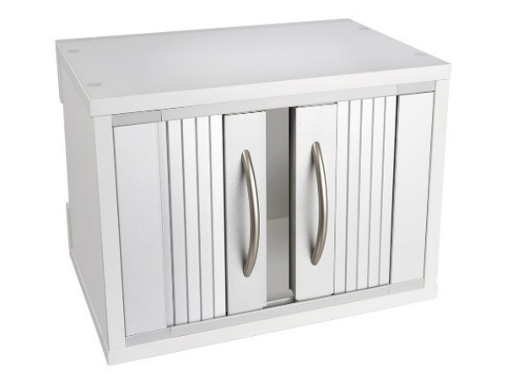

 |  |  | Габарити внутрішнього отвору
 |  |  | Висота | мм
 |  |  | Ширина | мм
 |  |  | Глибина | мм

Комплектуючі системи
Артикул | Найменування | Одиниця виміру | Кількість | Ціна, євро | Сума, євро
20160 | Ламель Rauvolet E23 колір алюміній L=2500 (702758002) | шт. | 0 | 6.58 | 0.00
86572 | Шина напрямна накладна 8мм цвет світло-сірий L=2500 (705808005) | шт. | 0 | 6.07 | 0.00
20162 | Кут накладний 90° колір світло-сірий (779950005) | шт. | 0 | 0.90 | 0.00
58357 | Повзунок для планки під ручку 8мм колір світло-сірий (лівий+правий) (793238-003)-горизонтальное открывание | пара | 0 | 1.06 | 0.00
20726 | Стрічка клейка м/п (793039001) | м/п | 0 | 0.27 | 0.00
58356 | Планка під ручку колір алюміній L=800 (702832) | шт. | 0 | 8.43 | 0.00
20728 | Планка декоративна колір алюміній L=800 (702825) | шт. | 0 | 5.56 | 0.00

Всього: |  |  |  |  | 0.00

